Information
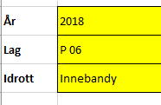
Tungelsta IF - Hantering lagkassor

År
Lag
Idrott

1. Spar en kopia av mallen på din dator genom att välja Arkiv/Spara som - döp dokumentet till exempelvis: Lagkassa TIF IB P06, 2018
2. Fyll i gulmarkerade rutor enligt exemplet nedan
3. Ett dokument per kalenderår
4. Redovisa in lagkassan 2 gånger per år till kansliet@tungelstaif.se
Perioden januari-juni ska skickas in senast den 15 juli och perioden juli-december ska skickas in senast den 15 januari
5. Tänk på att lagkassan bör ha ett eget konto och inte blandas på ert privata konto. Om laget har flera konton exempelvis ett för lagkassan och ett för spelarkonton ska ni ha en redovisning per konto
6. Om laget läggs ner får inte överskottet betalas tillbaka till spelarna utan ska tillfalla Tungelsta IF. Gäller pengar som ni samlat in genom försäljning/sponsring mm. i Tungelsta IF namn
Privata insättningar till spelarkonton etc. får återbetalas till spelarna.

Redovisning
Tungelsta IF - Hantering lagkassor |  | 0

0
0
Fyll ingående saldo (dvs. beloppet som finns på bankkontot när redovisningen börjar) i gula rutan bredvid. Om kontot är nystartat fyller ni i 0,00 kr
IB (Ingående saldo på kontot) |  | 0.00

Månad | Händelse | Belopp

Fyll i månad, händelse och belopp, enligt exemplen nedan
Ett minusbelopp om pengarna gått ut från kontot och ett plus belopp om pengarna kommit in på kontot.
Det går att slå ihop flera insättningar som rör samma aktivitet till en post. Exempelvis vid försäljning av kakor har alla spelarna satt in olika belopp men totalen redovisas i Excelfilen.
När redovisningen är klar ska utgående belopp stämma överens med det saldo som finns på bankkontot
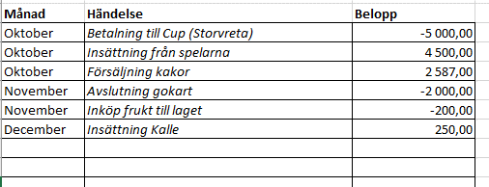

Om ni behöver lägga till fler rader i tabellen ställer ni muspekaren i fältet för radnummer och markerar genom att klicka på höger musknapp och dra över ett antal rader. Släpp upp högra musknappen och klicka på vänster musknapp och välj infoga.

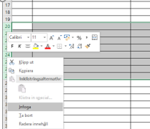

 |  | 0.00

UB (utgående saldo på kontot) |  | 0.00

